MODE D'EMPLOI
MODE D'EMPLOI CARTOGRAPHIE DES RISQUES AU SEIN DE L'ETABLISSEMENT

1. Lister l'ensemble des sous processus necessaires à l'accompagnement du résident (correspondant au sous processus dans l'expemple ci-dessous)
2. Dans chaque sous processus , lister les étapes necessaires à sa réalisation (Exemple des étapes listées dans le sous processus admission ci-dessous)

Exemple de Processus de réalisation d'une personne accueillie

Besoin de soins, Perte d’autonomie, Besoin de socialisation
Résident pris en charge, Sortie du résident de l’établissement, Maintien de l’autonomie
SOUS PROCESSUS
Accueil - Admission
SOUS PROCESSUS
Réalisation des soins
SOUS PROCESSUS
Réalisation de l'accompagnement
SOUS PROCESSUS
Réalisation des prestations d'hébergement
SOUS PROCESSUS
Transition
SOUS PROCESSUS
Accompagnement fin de vie

 | Préparation du dossier d'admission (Livret d'accueil / Règlement de fonctionnement/Contrat de séjour) | Prise en charge médicamenteuse | Personnaliser l'accompagnement (réaliser le projet personnalisé) | Alimentation - Préparation des repas - Prise des repas - Respect des règles d'hygiène | Hospitalisation | Information du résident sur ses droits

 | Commission d'admission | Prise en charge des escarres | participer à la vie de l'établissement | Logement - Hygiène des locaux, de l'air , de l'eau | Réorientation | Respect des droits

 | Accueil du résident | Prise en charge des troubles de l'équilibre | Animation, activité, pédagogie | Blanchisserie

 | Evaluation des capacités du résident | Etc… | Maintien de l'autonomie | Respect des règles d'hygiène

 |  |  | Accompagnement hors de établissement

Méthode de construction de la cartographie des risques au processus accueil et admission

Exemple Au processus Admission - Accueil
1. Lister toutes les étapes de ce processus et définir qui est responsable de l'action
2. Sur chaque étape, identifier tous les dangers (connus ou bien possibles)
3. Procéder à l'analyse du danger, c’est-à-dire définir la criticité brute correspondant à la gravité multiplier par la probabilité de survenue de l'évèbenment (se reférer aux échelles de cotation dans l'onglet "echelles de cotation")
4. Identifier les causes susceptibles d'introduire ce danger via la méthode des 5M (par exemple)
5. Définir les mesures de maitrises (barrières déjà mises en place pour éviter la survenue de l'évènement) et les coter à l'aide de l'échelle de cotation (se référer à l'échelle de cotation dans l'onglet echelles de cotation) afin d'obtenir un criticité nette
6. Mettre en place des actions d'amélioration en définissant un pilote et une échéance

Explication de la méthode des 5M par un exemple

Dans notre processus Admission - Accueil, nous avons identifié un danger qui est absence/ dysfonctionnement de la commission d'admission

Nous devons maintenant identifier les causes de ce danger par la méthode 5M :
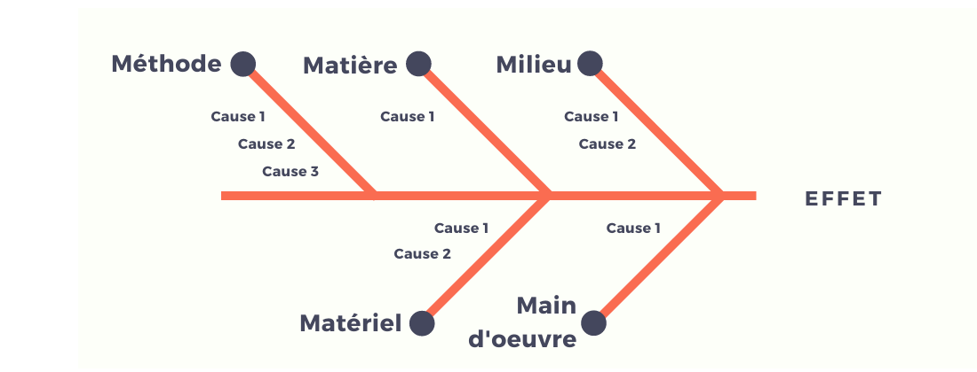

 |  |  |  |  | 1) Main d'œuvre: absence d'un des participants de la commission d'admission
 |  |  |  |  | 2) Méthode: pas de procédure écrite ou pas de structuration de l'organisation vis-à-vis de l'accueil d'un résident. pas d'entretien d'admission réalisé en amont.
 |  |  |  |  | 3) Matériel: pas de salle dédiée disponible, manque le dossier d'admission du résident ou d'un de ses éléments (ex: autonomie du résident)
DANGER
 |  |  |  |  | 4) Matière: RAS
 |  |  |  |  | 5) Milieu: RAS

